Acondicionamiento del local
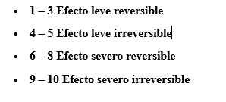
Acciones impactantes | Factores impactados
Acondicionamiento del local | Medio natural |  |  |  |  | Medio socio - cultural
 | Aire | Tierra | Agua | Flora Fauna | Medio Perceptual | Uso Territorio | Cultura | Infraestructura | Humano y estético | Economía y población
1. Nivel de ocupación |  | 1 |  |  |  |  |  |  |  | +
2. Infraestructura |  | 2 |  |  |  |  |  | +
3. Inversión |  |  |  |  |  |  |  |  |  | +
4. Tráfico vehicular | 2 |  |  |  |  | 2
5.Instalación de equipos informáticos y red de datos |  |  |  |  |  |  |  | 1 |  | +
6.Conexiones eléctricas e internet |  |  |  |  |  |  |  | 1 |  | +
7.Compra e instalación de mobiliario |  | 2 |  |  |  | 2 |  | 1 |  | +
8.Disposición de residuos solidos |  | 4 |  | 3

